道路幅員図
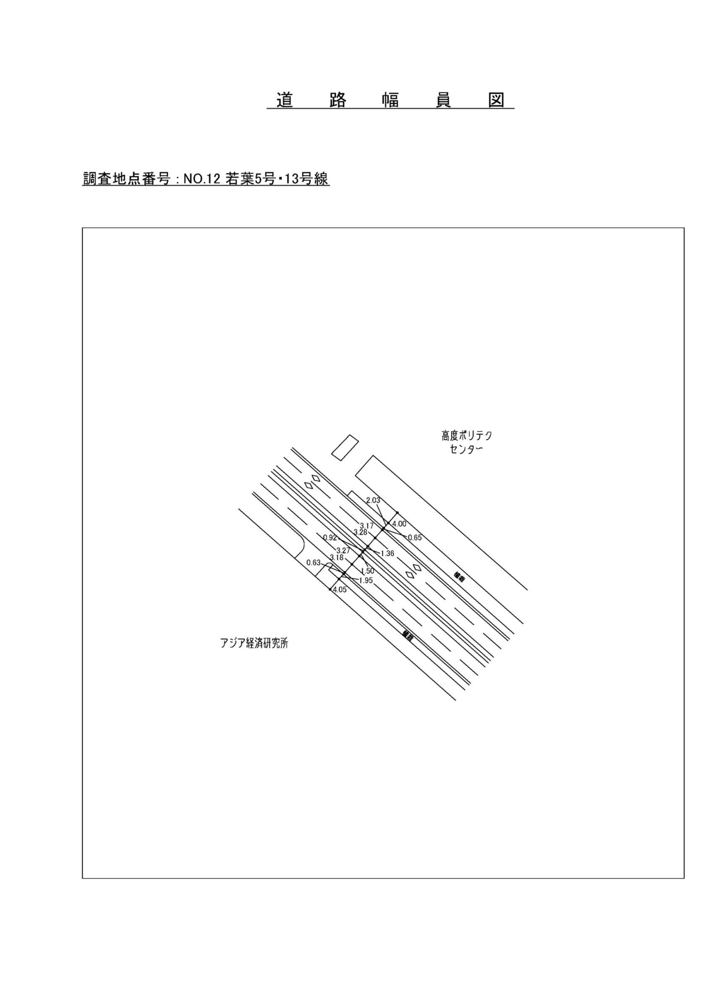

交通流動図
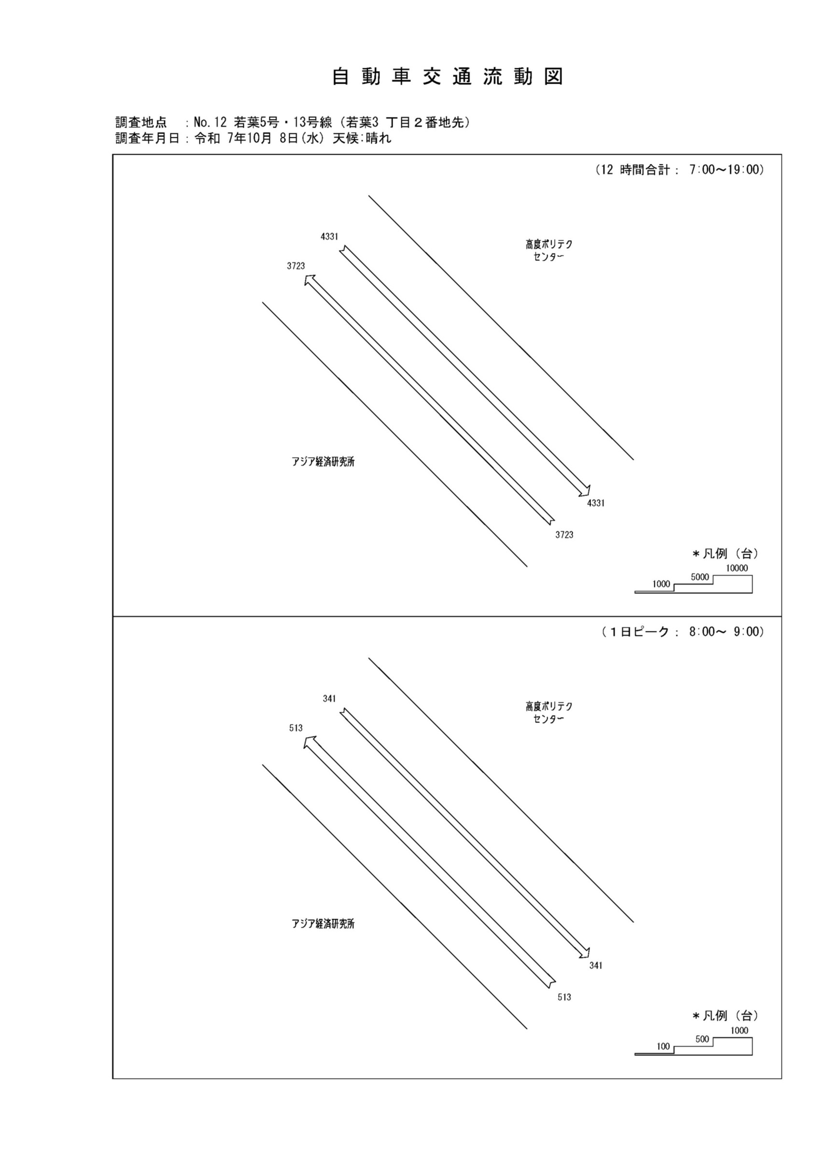

自動車変動図(1)
自 動 車 交 通 量 時 間 変 動 図 |  |  |  |  |  |  |  |  |  |  |  |  |  | 12 | 1008100
調査地点：№12 若葉5号・13号線（若葉3丁目2番地先） |  |  |  |  |  |  |  |  |  |  |  |  |  |  | 方 向(1) |  |  | 方 向(2) |  |  | 合計 ( 1+ 2)
 |  |  |  |  |  |  |  |  |  |  |  |  |  | 7 | 302 | 19 | 6.3 | 396 | 26 | 6.6 | 698 | 45 | 6.4
調査年月日：令和 7年10月 8日(水) 天候:晴れ |  |  |  |  |  |  |  |  |  |  |  |  |  | 8 | 513 | 23 | 4.5 | 341 | 39 | 11.4 | 854 | 62 | 7.3
 |  |  |  |  |  |  |  |  |  |  |  |  |  | 9 | 329 | 44 | 13.4 | 261 | 33 | 12.6 | 590 | 77 | 13.1
 |  |  |  |  |  |  |  |  |  |  |  |  |  | 10 | 286 | 39 | 13.6 | 265 | 34 | 12.8 | 551 | 73 | 13.2
 |  |  |  |  |  |  |  |  |  |  |  |  |  | 11 | 272 | 27 | 9.9 | 293 | 21 | 7.2 | 565 | 48 | 8.5
 |  |  |  |  |  |  |  |  |  |  |  |  |  | 12 | 251 | 20 | 8 | 356 | 22 | 6.2 | 607 | 42 | 6.9
 |  |  |  |  |  |  |  |  |  |  |  |  |  | 13 | 257 | 34 | 13.2 | 389 | 20 | 5.1 | 646 | 54 | 8.4
 |  |  |  |  |  |  |  |  |  |  |  |  |  | 14 | 257 | 29 | 11.3 | 301 | 19 | 6.3 | 558 | 48 | 8.6
 |  |  |  |  |  |  |  |  |  |  |  |  |  | 15 | 289 | 25 | 8.7 | 328 | 28 | 8.5 | 617 | 53 | 8.6
 |  |  |  |  |  |  |  |  |  |  |  |  |  | 16 | 368 | 22 | 6 | 424 | 22 | 5.2 | 792 | 44 | 5.6
凡 例 |  |  |  |  |  |  |  |  |  |  |  |  |  | 17 | 345 | 17 | 4.9 | 453 | 18 | 4 | 798 | 35 | 4.4
 | 小型車 |  |  |  |  |  |  |  |  |  |  |  |  | 18 | 254 | 14 | 5.5 | 524 | 8 | 1.5 | 778 | 22 | 2.8
 | 大型車
 | 大型車混入率

方 向(1)

時間帯 | 7 | 8 | 9 | 10 | 11 | 12 | 13 | 14 | 15 | 16 | 17 | 18 | 計
全車合計 | 302 | 513 | 329 | 286 | 272 | 251 | 257 | 257 | 289 | 368 | 345 | 254 | 3723
小型車 | 283 | 490 | 285 | 247 | 245 | 231 | 223 | 228 | 264 | 346 | 328 | 240 | 3410
大型車 | 19 | 23 | 44 | 39 | 27 | 20 | 34 | 29 | 25 | 22 | 17 | 14 | 313
大型車混入率 | 6.3 | 4.5 | 13.4 | 13.6 | 9.9 | 8.0 | 13.2 | 11.3 | 8.7 | 6.0 | 4.9 | 5.5 | 8.4

方 向(2)

時間帯 | 7 | 8 | 9 | 10 | 11 | 12 | 13 | 14 | 15 | 16 | 17 | 18 | 計
全車合計 | 396 | 341 | 261 | 265 | 293 | 356 | 389 | 301 | 328 | 424 | 453 | 524 | 4331
小型車 | 370 | 302 | 228 | 231 | 272 | 334 | 369 | 282 | 300 | 402 | 435 | 516 | 4041
大型車 | 26 | 39 | 33 | 34 | 21 | 22 | 20 | 19 | 28 | 22 | 18 | 8 | 290
大型車混入率 | 6.6 | 11.4 | 12.6 | 12.8 | 7.2 | 6.2 | 5.1 | 6.3 | 8.5 | 5.2 | 4.0 | 1.5 | 6.7

合計 ( 1+ 2)

時間帯 | 7 | 8 | 9 | 10 | 11 | 12 | 13 | 14 | 15 | 16 | 17 | 18 | 計
全車合計 | 698 | 854 | 590 | 551 | 565 | 607 | 646 | 558 | 617 | 792 | 798 | 778 | 8054
小型車 | 653 | 792 | 513 | 478 | 517 | 565 | 592 | 510 | 564 | 748 | 763 | 756 | 7451
大型車 | 45 | 62 | 77 | 73 | 48 | 42 | 54 | 48 | 53 | 44 | 35 | 22 | 603
大型車混入率 | 6.4 | 7.3 | 13.1 | 13.2 | 8.5 | 6.9 | 8.4 | 8.6 | 8.6 | 5.6 | 4.4 | 2.8 | 7.5

歩行者自転車流動図
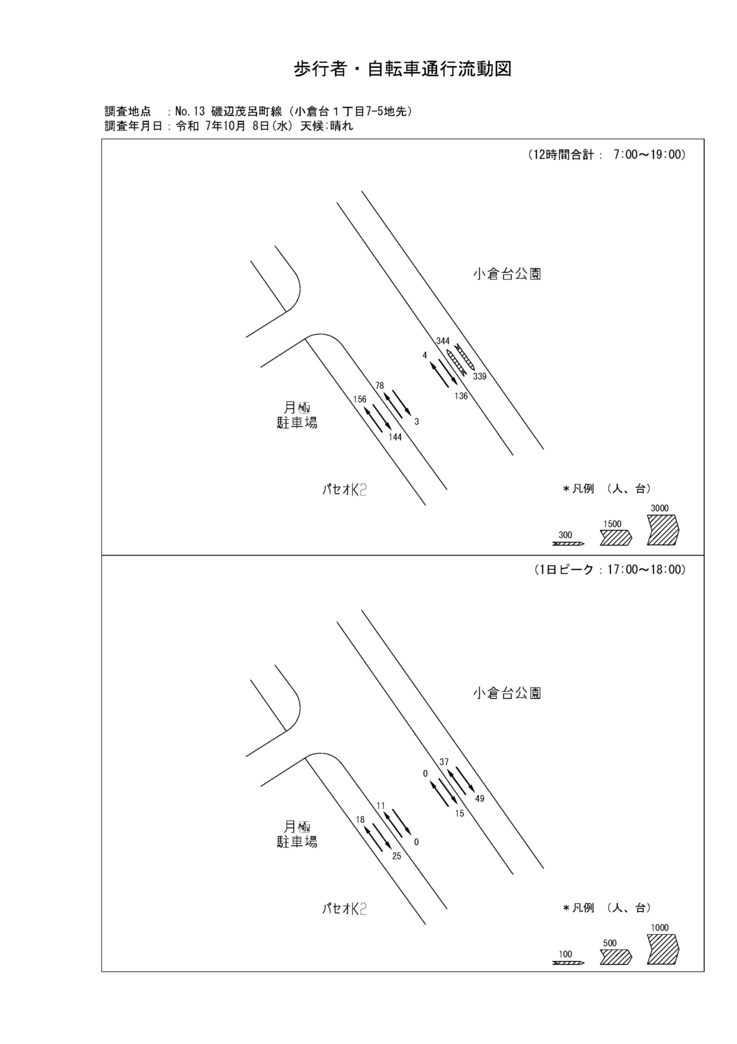

歩行者・自転車変動図(1)
歩 行 者 ･ 自 転 車 通 行 量 時 間 変 動 図 |  |  |  |  |  |  |  |  |  |  |  |  |  | 12 | 1008100
調査地点：№12 若葉5号・13号線（若葉3 丁目２番地先） |  |  |  |  |  |  |  |  |  |  |  |  |  |  | 方 向(ｱ) |  |  | 方 向(ｲ) |  |  | 合計 ( ｱ+ ｲ)
 |  |  |  |  |  |  |  |  |  |  |  |  |  | 7 | 41 | 27 | 14 | 40 | 11 | 29 | 81 | 38 | 43
調査年月日：令和 7年10月 8日(水) 天候:晴れ |  |  |  |  |  |  |  |  |  |  |  |  |  | 8 | 65 | 49 | 16 | 79 | 20 | 59 | 144 | 69 | 75
 |  |  |  |  |  |  |  |  |  |  |  |  |  | 9 | 26 | 16 | 10 | 29 | 5 | 24 | 55 | 21 | 34
 |  |  |  |  |  |  |  |  |  |  |  |  |  | 10 | 22 | 15 | 7 | 6 | 2 | 4 | 28 | 17 | 11
 |  |  |  |  |  |  |  |  |  |  |  |  |  | 11 | 21 | 18 | 3 | 10 | 9 | 1 | 31 | 27 | 4
 |  |  |  |  |  |  |  |  |  |  |  |  |  | 12 | 30 | 13 | 17 | 27 | 13 | 14 | 57 | 26 | 31
 |  |  |  |  |  |  |  |  |  |  |  |  |  | 13 | 27 | 16 | 11 | 14 | 5 | 9 | 41 | 21 | 20
 |  |  |  |  |  |  |  |  |  |  |  |  |  | 14 | 20 | 12 | 8 | 25 | 19 | 6 | 45 | 31 | 14
 |  |  |  |  |  |  |  |  |  |  |  |  |  | 15 | 58 | 18 | 40 | 26 | 12 | 14 | 84 | 30 | 54
 |  |  |  |  |  |  |  |  |  |  |  |  |  | 16 | 139 | 47 | 92 | 22 | 15 | 7 | 161 | 62 | 99
凡 例 |  |  |  |  |  |  |  |  |  |  |  |  |  | 17 | 84 | 28 | 56 | 36 | 28 | 8 | 120 | 56 | 64
 | 歩行者 |  |  |  |  |  |  |  |  |  |  |  |  | 18 | 78 | 29 | 49 | 32 | 21 | 11 | 110 | 50 | 60
 | 自転車

方 向(ｱ)

時間帯 | 7 | 8 | 9 | 10 | 11 | 12 | 13 | 14 | 15 | 16 | 17 | 18 | 計
合計人数 | 41 | 65 | 26 | 22 | 21 | 30 | 27 | 20 | 58 | 139 | 84 | 78 | 611
歩行者 | 14 | 16 | 10 | 7 | 3 | 17 | 11 | 8 | 40 | 92 | 56 | 49 | 323
自転車 | 27 | 49 | 16 | 15 | 18 | 13 | 16 | 12 | 18 | 47 | 28 | 29 | 288

方 向(ｲ)

時間帯 | 7 | 8 | 9 | 10 | 11 | 12 | 13 | 14 | 15 | 16 | 17 | 18 | 計
合計人数 | 40 | 79 | 29 | 6 | 10 | 27 | 14 | 25 | 26 | 22 | 36 | 32 | 346
歩行者 | 29 | 59 | 24 | 4 | 1 | 14 | 9 | 6 | 14 | 7 | 8 | 11 | 186
自転車 | 11 | 20 | 5 | 2 | 9 | 13 | 5 | 19 | 12 | 15 | 28 | 21 | 160

合計 ( ｱ+ ｲ)

時間帯 | 7 | 8 | 9 | 10 | 11 | 12 | 13 | 14 | 15 | 16 | 17 | 18 | 計
合計人数 | 81 | 144 | 55 | 28 | 31 | 57 | 41 | 45 | 84 | 161 | 120 | 110 | 957
歩行者 | 43 | 75 | 34 | 11 | 4 | 31 | 20 | 14 | 54 | 99 | 64 | 60 | 509
自転車 | 38 | 69 | 21 | 17 | 27 | 26 | 21 | 31 | 30 | 62 | 56 | 50 | 448

歩行者・自転車変動図(2)
歩 行 者 ･ 自 転 車 通 行 量 時 間 変 動 図 |  |  |  |  |  |  |  |  |  |  |  |  |  | 12 | 1008100
調査地点：№12 若葉5号・13号線（若葉3 丁目２番地先） |  |  |  |  |  |  |  |  |  |  |  |  |  |  | 方 向(ｳ) |  |  | 方 向(ｴ) |  |  | 合計 ( ｳ+ ｴ)
 |  |  |  |  |  |  |  |  |  |  |  |  |  | 7 | 8 | 8 | 0 | 0 | 0 | 0 | 8 | 8 | 0
調査年月日：令和 7年10月 8日(水) 天候:晴れ |  |  |  |  |  |  |  |  |  |  |  |  |  | 8 | 2 | 2 | 0 | 0 | 0 | 0 | 2 | 2 | 0
 |  |  |  |  |  |  |  |  |  |  |  |  |  | 9 | 7 | 6 | 1 | 1 | 0 | 1 | 8 | 6 | 2
 |  |  |  |  |  |  |  |  |  |  |  |  |  | 10 | 2 | 2 | 0 | 0 | 0 | 0 | 2 | 2 | 0
 |  |  |  |  |  |  |  |  |  |  |  |  |  | 11 | 4 | 4 | 0 | 0 | 0 | 0 | 4 | 4 | 0
 |  |  |  |  |  |  |  |  |  |  |  |  |  | 12 | 2 | 2 | 0 | 0 | 0 | 0 | 2 | 2 | 0
 |  |  |  |  |  |  |  |  |  |  |  |  |  | 13 | 7 | 7 | 0 | 0 | 0 | 0 | 7 | 7 | 0
 |  |  |  |  |  |  |  |  |  |  |  |  |  | 14 | 3 | 3 | 0 | 0 | 0 | 0 | 3 | 3 | 0
 |  |  |  |  |  |  |  |  |  |  |  |  |  | 15 | 2 | 2 | 0 | 0 | 0 | 0 | 2 | 2 | 0
 |  |  |  |  |  |  |  |  |  |  |  |  |  | 16 | 5 | 5 | 0 | 0 | 0 | 0 | 5 | 5 | 0
凡 例 |  |  |  |  |  |  |  |  |  |  |  |  |  | 17 | 3 | 3 | 0 | 1 | 1 | 0 | 4 | 4 | 0
 | 歩行者 |  |  |  |  |  |  |  |  |  |  |  |  | 18 | 1 | 1 | 0 | 0 | 0 | 0 | 1 | 1 | 0
 | 自転車

方 向(ｳ)

時間帯 | 7 | 8 | 9 | 10 | 11 | 12 | 13 | 14 | 15 | 16 | 17 | 18 | 計
合計人数 | 8 | 2 | 7 | 2 | 4 | 2 | 7 | 3 | 2 | 5 | 3 | 1 | 46
歩行者 | 0 | 0 | 1 | 0 | 0 | 0 | 0 | 0 | 0 | 0 | 0 | 0 | 1
自転車 | 8 | 2 | 6 | 2 | 4 | 2 | 7 | 3 | 2 | 5 | 3 | 1 | 45

方 向(ｴ)

時間帯 | 7 | 8 | 9 | 10 | 11 | 12 | 13 | 14 | 15 | 16 | 17 | 18 | 計
合計人数 | 0 | 0 | 1 | 0 | 0 | 0 | 0 | 0 | 0 | 0 | 1 | 0 | 2
歩行者 | 0 | 0 | 1 | 0 | 0 | 0 | 0 | 0 | 0 | 0 | 0 | 0 | 1
自転車 | 0 | 0 | 0 | 0 | 0 | 0 | 0 | 0 | 0 | 0 | 1 | 0 | 1

合計 ( ｳ+ ｴ)

時間帯 | 7 | 8 | 9 | 10 | 11 | 12 | 13 | 14 | 15 | 16 | 17 | 18 | 計
合計人数 | 8 | 2 | 8 | 2 | 4 | 2 | 7 | 3 | 2 | 5 | 4 | 1 | 48
歩行者 | 0 | 0 | 2 | 0 | 0 | 0 | 0 | 0 | 0 | 0 | 0 | 0 | 2
自転車 | 8 | 2 | 6 | 2 | 4 | 2 | 7 | 3 | 2 | 5 | 4 | 1 | 46

歩行者・自転車変動図(3)
歩 行 者 ･ 自 転 車 通 行 量 時 間 変 動 図 |  |  |  |  |  |  |  |  |  |  |  |  |  | 12 | 1008100
調査地点：№12 若葉5号・13号線（若葉3 丁目２番地先） |  |  |  |  |  |  |  |  |  |  |  |  |  |  | 方 向(ｵ) |  |  | 方 向(ｶ) |  |  | 合計 ( ｵ+ ｶ)
 |  |  |  |  |  |  |  |  |  |  |  |  |  | 7 | 0 | 0 | 0 | 10 | 10 | 0 | 10 | 10 | 0
調査年月日：令和 7年10月 8日(水) 天候:晴れ |  |  |  |  |  |  |  |  |  |  |  |  |  | 8 | 0 | 0 | 0 | 13 | 13 | 0 | 13 | 13 | 0
 |  |  |  |  |  |  |  |  |  |  |  |  |  | 9 | 1 | 0 | 1 | 2 | 2 | 0 | 3 | 2 | 1
 |  |  |  |  |  |  |  |  |  |  |  |  |  | 10 | 0 | 0 | 0 | 2 | 2 | 0 | 2 | 2 | 0
 |  |  |  |  |  |  |  |  |  |  |  |  |  | 11 | 0 | 0 | 0 | 5 | 5 | 0 | 5 | 5 | 0
 |  |  |  |  |  |  |  |  |  |  |  |  |  | 12 | 0 | 0 | 0 | 0 | 0 | 0 | 0 | 0 | 0
 |  |  |  |  |  |  |  |  |  |  |  |  |  | 13 | 0 | 0 | 0 | 1 | 1 | 0 | 1 | 1 | 0
 |  |  |  |  |  |  |  |  |  |  |  |  |  | 14 | 0 | 0 | 0 | 0 | 0 | 0 | 0 | 0 | 0
 |  |  |  |  |  |  |  |  |  |  |  |  |  | 15 | 0 | 0 | 0 | 5 | 5 | 0 | 5 | 5 | 0
 |  |  |  |  |  |  |  |  |  |  |  |  |  | 16 | 0 | 0 | 0 | 9 | 9 | 0 | 9 | 9 | 0
凡 例 |  |  |  |  |  |  |  |  |  |  |  |  |  | 17 | 0 | 0 | 0 | 13 | 13 | 0 | 13 | 13 | 0
 | 歩行者 |  |  |  |  |  |  |  |  |  |  |  |  | 18 | 0 | 0 | 0 | 9 | 9 | 0 | 9 | 9 | 0
 | 自転車

方 向(ｵ)

時間帯 | 7 | 8 | 9 | 10 | 11 | 12 | 13 | 14 | 15 | 16 | 17 | 18 | 計
合計人数 | 0 | 0 | 1 | 0 | 0 | 0 | 0 | 0 | 0 | 0 | 0 | 0 | 1
歩行者 | 0 | 0 | 1 | 0 | 0 | 0 | 0 | 0 | 0 | 0 | 0 | 0 | 1
自転車 | 0 | 0 | 0 | 0 | 0 | 0 | 0 | 0 | 0 | 0 | 0 | 0 | 0

方 向(ｶ)

時間帯 | 7 | 8 | 9 | 10 | 11 | 12 | 13 | 14 | 15 | 16 | 17 | 18 | 計
合計人数 | 10 | 13 | 2 | 2 | 5 | 0 | 1 | 0 | 5 | 9 | 13 | 9 | 69
歩行者 | 0 | 0 | 0 | 0 | 0 | 0 | 0 | 0 | 0 | 0 | 0 | 0 | 0
自転車 | 10 | 13 | 2 | 2 | 5 | 0 | 1 | 0 | 5 | 9 | 13 | 9 | 69

合計 ( ｵ+ ｶ)

時間帯 | 7 | 8 | 9 | 10 | 11 | 12 | 13 | 14 | 15 | 16 | 17 | 18 | 計
合計人数 | 10 | 13 | 3 | 2 | 5 | 0 | 1 | 0 | 5 | 9 | 13 | 9 | 70
歩行者 | 0 | 0 | 1 | 0 | 0 | 0 | 0 | 0 | 0 | 0 | 0 | 0 | 1
自転車 | 10 | 13 | 2 | 2 | 5 | 0 | 1 | 0 | 5 | 9 | 13 | 9 | 69

歩行者・自転車変動図(4)
歩 行 者 ･ 自 転 車 通 行 量 時 間 変 動 図 |  |  |  |  |  |  |  |  |  |  |  |  |  | 12 | 1008100
調査地点：№12 若葉5号・13号線（若葉3 丁目２番地先） |  |  |  |  |  |  |  |  |  |  |  |  |  |  | 方 向(ｷ) |  |  | 方 向(ｸ) |  |  | 合計 ( ｷ+ ｸ)
 |  |  |  |  |  |  |  |  |  |  |  |  |  | 7 | 39 | 32 | 7 | 230 | 43 | 187 | 269 | 75 | 194
調査年月日：令和 7年10月 8日(水) 天候:晴れ |  |  |  |  |  |  |  |  |  |  |  |  |  | 8 | 69 | 50 | 19 | 357 | 37 | 320 | 426 | 87 | 339
 |  |  |  |  |  |  |  |  |  |  |  |  |  | 9 | 24 | 20 | 4 | 114 | 12 | 102 | 138 | 32 | 106
 |  |  |  |  |  |  |  |  |  |  |  |  |  | 10 | 16 | 16 | 0 | 9 | 6 | 3 | 25 | 22 | 3
 |  |  |  |  |  |  |  |  |  |  |  |  |  | 11 | 50 | 16 | 34 | 20 | 10 | 10 | 70 | 26 | 44
 |  |  |  |  |  |  |  |  |  |  |  |  |  | 12 | 46 | 18 | 28 | 32 | 14 | 18 | 78 | 32 | 46
 |  |  |  |  |  |  |  |  |  |  |  |  |  | 13 | 17 | 5 | 12 | 19 | 17 | 2 | 36 | 22 | 14
 |  |  |  |  |  |  |  |  |  |  |  |  |  | 14 | 27 | 15 | 12 | 30 | 26 | 4 | 57 | 41 | 16
 |  |  |  |  |  |  |  |  |  |  |  |  |  | 15 | 72 | 30 | 42 | 36 | 23 | 13 | 108 | 53 | 55
 |  |  |  |  |  |  |  |  |  |  |  |  |  | 16 | 138 | 36 | 102 | 39 | 33 | 6 | 177 | 69 | 108
凡 例 |  |  |  |  |  |  |  |  |  |  |  |  |  | 17 | 152 | 44 | 108 | 66 | 48 | 18 | 218 | 92 | 126
 | 歩行者 |  |  |  |  |  |  |  |  |  |  |  |  | 18 | 130 | 49 | 81 | 77 | 59 | 18 | 207 | 108 | 99
 | 自転車

方 向(ｷ)

時間帯 | 7 | 8 | 9 | 10 | 11 | 12 | 13 | 14 | 15 | 16 | 17 | 18 | 計
合計人数 | 39 | 69 | 24 | 16 | 50 | 46 | 17 | 27 | 72 | 138 | 152 | 130 | 780
歩行者 | 7 | 19 | 4 | 0 | 34 | 28 | 12 | 12 | 42 | 102 | 108 | 81 | 449
自転車 | 32 | 50 | 20 | 16 | 16 | 18 | 5 | 15 | 30 | 36 | 44 | 49 | 331

方 向(ｸ)

時間帯 | 7 | 8 | 9 | 10 | 11 | 12 | 13 | 14 | 15 | 16 | 17 | 18 | 計
合計人数 | 230 | 357 | 114 | 9 | 20 | 32 | 19 | 30 | 36 | 39 | 66 | 77 | 1029
歩行者 | 187 | 320 | 102 | 3 | 10 | 18 | 2 | 4 | 13 | 6 | 18 | 18 | 701
自転車 | 43 | 37 | 12 | 6 | 10 | 14 | 17 | 26 | 23 | 33 | 48 | 59 | 328

合計 ( ｷ+ ｸ)

時間帯 | 7 | 8 | 9 | 10 | 11 | 12 | 13 | 14 | 15 | 16 | 17 | 18 | 計
合計人数 | 269 | 426 | 138 | 25 | 70 | 78 | 36 | 57 | 108 | 177 | 218 | 207 | 1809
歩行者 | 194 | 339 | 106 | 3 | 44 | 46 | 14 | 16 | 55 | 108 | 126 | 99 | 1150
自転車 | 75 | 87 | 32 | 22 | 26 | 32 | 22 | 41 | 53 | 69 | 92 | 108 | 659

